概要書
原則、オレンジ色で表示された必須項目はすべて入力してください。
そのほか、①～③（申請の際に漏れが多い箇所）も併せてご確認ください。
①区域図に行為の場所を明示していますか？
②付近見取図に図は挿入されていますか？別紙参照としていませんか？
③配置図に図は挿入されていますか？別紙参照としていませんか？
★入力もれはありませんか？★
 | 様式第５号の２(第６条関係)
北須磨団地まちづくり協定に係る地区内における行為の概要書
届出者 |  | 氏名
 |  | 住所 |  |  |  |  |  |  |  |  |  |  |  |  |  |  |  |  |  |  |  |  |  |  |  |  |  |  |  |  |  | 電話
代理者 |  |  |  |  |  |  |  |  |  |  |  |  |  |  |  |  |  |  |  |  |  |  |  |  |  |  |  |  |  |  |  | 電話
 |  |  |  |  |  |  |  |  |  |  |  |  |  |  |  |  |  |  |  |  |  |  |  |  |  |  |  |  |  |  |  | Fax
設計者 |  |  |  |  |  |  |  |  |  |  |  |  |  |  |  |  |  |  |  |  |  |  |  |  |  |  |  |  |  |  |  | 電話
施工者 |  |  |  |  |  |  |  |  |  |  |  |  |  |  |  |  |  |  |  |  |  |  |  |  |  |  |  |  |  |  |  | 電話

行為の種類 |  |  |  |  |  | □ |  | （ | □ | 建築物・ |  | □ |  | 工作物）の （ |  |  |  |  |  | □ | 新築・ |  |  | □ |  | 増築・ |  |  | □ |  | 改築・ |  |  | □ |  | 用途の変更）
 |  |  |  |  |  | □ |  | 土地の区画形質又は用途の変更 |  |  |  |  |  |  |  |  |  |  |  |  |  | □ |  |  | その他 |  |  |  | （ |  |  |  |  |  |  |  |  |  |  |  |  | ）
行為の場所 |  |  |  |  |  | 神戸市須磨区
ゾーン区分 |  |  |  |  |  | □ | 低層住宅地区A |  |  |  |  |  |  | □ |  | 低層住宅地区B |  |  |  |  |  |  | □ |  | 低層住宅地区C |  |  |  |  |  |  |  |  |  | □ |  | 中高層住宅地区
 |  |  |  |  |  | □ | センター地区 |  |  |  |  |  |  | □ |  | 公益施設地区 |  |  |  |  |  |  | □ |  | 緑地保全地区
行為の概要 |  | 用途・業種 |  |  |  | □ | 戸建住宅 |  |  |  | □ | テラスハウス型共同住宅 |  |  |  |  |  |  |  |  |  | □ |  | 公益施設 |  |  |  |  |  | □ |  | 共同住宅 |  |  |  |  |  | □ | 兼用共同住宅
別シートに【入力例】あり
 |  |  |  |  |  | □ | 店舗、食堂、喫茶店、事務所等 |  |  |  |  |  |  |  |  |  |  |  |  |  |  | □ |  | その他（ |  |  |  |  |  |  |  |  |  |  |  |  |  |  |  |  | ）
 |  | 階数 |  |  |  | 地上 |  |  |  |  |  | 階 |  |  | 地下 |  |  |  |  |  |  |  | 階 |  |  | 構造 |  |  |  |  |  |  |  |  |  |  |  |  | 造
 |  | 高さ |  |  |  | 地上 |  |  |  |  |  | ｍ |  |  | 地下 |  |  |  |  |  |  |  | ｍ |  |  | 外壁後退 |  |  |  |  |  | 最低距離： |  |  |  |  |  |  |  |  | m
 |  |  |  |  |  |  |  |  |  |  |  |  |  |  |  |  |  |  |  |  |  |  |  |  |  |  |  |  |  |  |  | 緩和適用合計： |  |  |  |  |  |  |  |  | m
 |  |  |  |  |  | 届出部分 |  |  |  |  |  |  |  |  | 届出以外の部分 |  |  |  |  |  |  |  |  |  |  | 合 計
 |  | 敷地面積 |  |  |  |  |  |  |  |  |  |  |  |  |  |  |  |  |  |  |  |  |  |  |  |  |  |  |  |  |  |  |  |  |  |  |  |  |  |  | ㎡
 |  | 建築面積 |  |  |  |  |  |  |  |  |  |  | ㎡ |  |  |  |  |  |  |  |  |  |  | ㎡ |  | 0 |  |  |  |  |  |  |  |  |  |  |  |  |  |  | ㎡
 |  | 延べ面積 |  |  |  |  |  |  |  |  |  |  | ㎡ |  |  |  |  |  |  |  |  |  |  | ㎡ |  | 0 |  |  |  |  |  |  |  |  |  |  |  |  |  |  | ㎡
工事期間 |  |  |  |  |  |  |  |  |  | 年 |  |  | 月 |  |  |  |  | 日 ～ |  |  |  |  |  |  |  |  | 年 |  |  |  |  | 月 |  |  |  |  | 日（予定）
区 域 図 |  |  |  |  |  |  |  | ↓ |  | 行為の場所を〇で 明示してください。 |  |  |  |  |  |  |  |  | 行為の 場所 |  |  |  |  |  |  | 駐車スペースの確保
 |  |  |  |  |  |  |  |  |  |  |  |  |  |  |  |  |  |  |  |  |  |  |  |  |  | □ |  | 有 |  | （ |  |  |  |  | 台分）
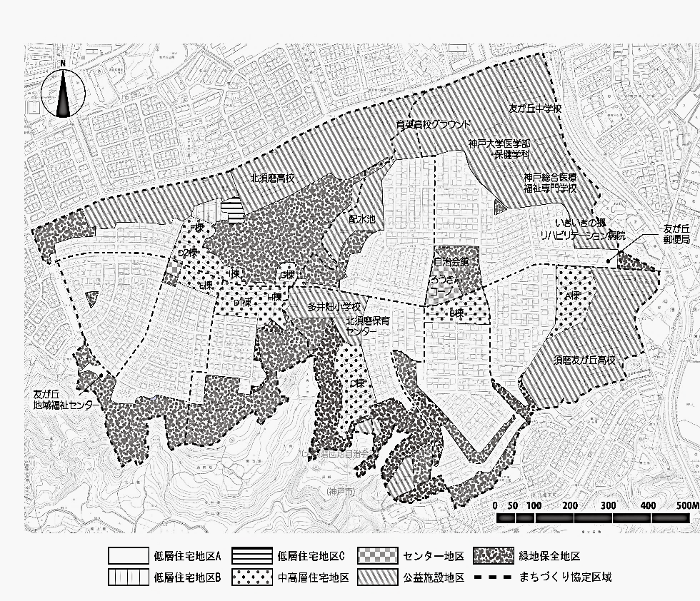
 |  |  |  |  |  |  |  |  |  |  |  |  |  |  |  |  |  |  |  |  |  |  |  |  |  | □ |  | 無
 |  |  |  |  |  |  |  |  |  |  |  |  |  |  |  |  |  |  |  |  |  |  |  |  |  | 敷地内の緑化
 |  |  |  |  |  |  |  |  |  |  |  |  |  |  |  |  |  |  |  |  |  |  |  |  |  | □ |  | 敷地内の緑化に努める。
 |  |  |  |  |  |  |  |  |  |  |  |  |  |  |  |  |  |  |  |  |  |  |  |  |  | 周辺居住環境への配慮
 |  |  |  |  |  |  |  |  |  |  |  |  |  |  |  |  |  |  |  |  |  |  |  |  |  | □ |  | 日照の障害、電波の障害、プライバシーの侵害、騒音の発生その他の迷惑行為の防止に努める。

 |  |  |  |  |  |  |  |  |  |  |  |  |  |  |  |  |  |  |  |  |  |  |  |  |  | 屋外広告物の設置
 |  |  |  |  |  |  |  |  |  |  |  |  |  |  |  |  |  |  |  |  |  |  |  |  |  | □ |  | 無
 |  |  |  |  |  |  |  |  |  |  |  |  |  |  |  |  |  |  |  |  |  |  |  |  |  | □ |  | 有
 |  |  |  |  |  |  |  |  |  |  |  |  |  |  |  |  |  |  |  |  |  |  |  |  |  | ⇒ |  | □ |  | 施設等の広告及び案内は、自治会の広報等を利用する。 やむを得ず屋外広告物を設置する場合は必要最小限のものとし、周辺の居住環境と調和するように努める。

 |  |  |  |  |  |  |  |  |  |  |  |  |  |  |  |  |  |  |  |  |  |  |  |  |  | 建築同意願い書の提出
 |  |  |  |  |  |  |  |  |  |  |  |  |  |  |  |  |  |  |  |  |  |  |  |  |  | □ |  | これから提出
 |  |  |  |  |  |  |  |  |  |  |  |  |  |  |  |  |  |  |  |  |  |  |  |  |  | □ |  | 提出済
 |  |  |  |  |  |  |  |  |  |  |  |  |  |  |  |  |  |  |  |  |  |  |  |  |  | ⇒ |  | 提出日： |  |  |  |  |  |  |  |  |  | 年 |  | 月 |  | 日

受付番号及び年月日 |  |  |  |  |  |  |  |  |  |  | 第 |  |  |  |  |  | 号 |  |  |  |  |  |  |  |  |  |  |  | 年 |  |  |  | 月 |  |  |  | 日
 |  |  |  |  |  |  |  |  |  |  |  |  |  |  |  |  |  |  |  |  |  |  |  |  |  |  |  |  |  |  |  |  |  |  | （裏面につづく）
裏面
付近見取図

配置図等

 | ※注意事項
 |  |  | １ 付近見取図に明示する事項
 |  |  | 方位，道路及び目標となる地形地物
 |  |  | ２ 配置図等に明示する事項
 |  |  |  | ① 縮尺，方位，敷地境界線，敷地内における建築物等の位置
 |  |  |  |  | 届出に係る建築物等と他の建築物等との別並びに敷地の接する道路の位置及び幅員
 |  |  |  | ② 壁面等の位置の制限に係る場合は，①に加えて制限線及び関係断面図
 |  |  | ※ 個人情報保護のため，部屋割り等建築物内部の状況は記載する必要がありません。

入力例
「届出者」「代理者」「設計者」「施工者」はe-KOBEの申請フォームに入力したものと一致していますか？
「電話」「FAX」も併せてご確認ください。
法人の場合は、法人名称と代表者の氏名を必ず記載してください。
 | 様式第５号の２(第６条関係)
北須磨団地まちづくり協定に係る地区内における行為の概要書
届出者 |  | 氏名 |  |  |  | 町再 太郎
 |  | 住所 |  |  |  | 神戸市中央区××町〇番△号 |  |  |  |  |  |  |  |  |  |  |  |  |  |  |  |  |  |  |  |  |  |  |  |  |  |  |  | 電話 |  |  | 078-000-0000
代理者 |  |  |  |  |  | 株式会社○○ 一級建築士事務所 代表取締役 協定 花子 |  |  |  |  |  |  |  |  |  |  |  |  |  |  |  |  |  |  |  |  |  |  |  |  |  |  |  | 電話 |  |  | 078-000-0001
 |  |  |  |  |  |  |  |  |  |  |  |  |  |  |  |  |  |  |  |  |  |  |  |  |  |  |  |  |  |  |  |  |  | Fax |  |  | 078-000-0002
設計者 |  |  |  |  |  | 〇×株式会社 代表取締役 設計 町子 |  |  |  |  |  |  |  |  |  |  |  |  |  |  |  |  |  |  |  |  |  |  |  |  |  |  |  | 電話 |  |  | 078-000-0003
施工者 |  |  |  |  |  | 〇×株式会社 代表取締役 施工 次郎 |  |  |  |  |  |  |  |  |  |  |  |  |  |  |  |  |  |  |  |  |  |  |  |  |  |  |  | 電話 |  |  | 078-000-0004

行為の種類 |  |  |  |  |  | ■ |  | （ | ■ |  | 建築物・ |  |  | □ |  | 工作物）の （ |  |  |  |  |  | ■ | 新築・ |  |  | □ |  | 増築・ |  |  | □ |  | 改築・ |  |  | □ |  | 用途の変更）
 |  |  |  |  |  | □ |  | 土地の区画形質又は用途の変更 |  |  |  |  |  |  |  |  |  |  |  |  |  |  |  | □ |  |  | その他 |  |  |  | （ |  |  |  |  |  |  |  |  |  |  |  |  |  | ）
行為の場所 |  |  |  |  |  | 須磨区 |  |  |  | 友が丘〇丁目××番××
建築面積と延べ面積の「合計」は、「届出部分」と「届出以外の部分」を入力すると合計値が自動入力されます。
ゾーン区分 |  |  |  |  |  | ■ | 低層住宅地区A |  |  |  |  |  |  |  |  | □ |  | 低層住宅地区B |  |  |  |  |  |  | □ |  | 低層住宅地区C |  |  |  |  |  |  |  |  |  | □ |  | 中高層住宅地区
 |  |  |  |  |  | □ | センター地区 |  |  |  |  |  |  |  |  | □ |  | 公益施設地区 |  |  |  |  |  |  | □ |  | 緑地保全地区
行為の概要 |  | 用途・業種 |  |  |  | ■ | 戸建住宅 |  |  |  |  | □ |  | テラスハウス型共同住宅 |  |  |  |  |  |  |  |  |  | □ |  | 公益施設 |  |  |  |  |  | □ |  | 共同住宅 |  |  |  |  |  | □ | 兼用共同住宅
 |  |  |  |  |  | □ | 店舗、食堂、喫茶店、事務所等 |  |  |  |  |  |  |  |  |  |  |  |  |  |  |  |  | □ |  | その他（ |  |  |  |  |  |  |  |  |  |  |  |  |  |  |  |  |  | ）
 |  | 階数 |  |  |  | 地上 |  | 2 |  |  |  |  |  | 階 |  |  | 地下 |  |  | 0 |  |  |  |  | 階 |  |  | 構造 |  |  |  |  |  | 木 |  |  |  |  |  |  | 造
 |  | 高さ |  |  |  | 地上 |  | 7.977 |  |  |  |  |  | ｍ |  |  | 地下 |  |  | 0 |  |  |  |  | ｍ |  |  | 外壁後退 |  |  |  |  |  | 最低距離： |  |  |  |  |  |  | 1.565 |  |  | m
 |  |  |  |  |  |  |  |  |  |  |  |  |  |  |  |  |  |  |  |  |  |  |  |  |  |  |  |  |  |  |  |  |  | 緩和適用合計： |  |  |  |  |  |  | 0 |  |  | m
工事期間はe-KOBEの申請フォームに入力した「行為の期間」内に収まるように設定してください。
 |  |  |  |  |  | 届出部分 |  |  |  |  |  |  |  |  |  |  | 届出以外の部分 |  |  |  |  |  |  |  |  |  |  | 合 計
 |  | 敷地面積 |  |  |  |  |  |  |  |  |  |  |  |  |  |  |  |  |  |  |  |  |  |  |  |  |  | 216.79 |  |  |  |  |  |  |  |  |  |  |  |  |  |  |  | ㎡
 |  | 建築面積 |  |  |  | 78.35 |  |  |  |  |  |  |  |  | ㎡ |  | 0 |  |  |  |  |  |  |  |  | ㎡ |  | 78.35 |  |  |  |  |  |  |  |  |  |  |  |  |  |  |  | ㎡
 |  | 延べ面積 |  |  |  | 118.15 |  |  |  |  |  |  |  |  | ㎡ |  | 0 |  |  |  |  |  |  |  |  | ㎡ |  | 118.15 |  |  |  |  |  |  |  |  |  |  |  |  |  |  |  | ㎡
行為の場所（〇）を移動させて、おおまかな行為の場所を示してください。
サイズや色は変更しないでください。
工事期間 |  |  |  |  |  | 20XX |  |  |  |  | 年 |  | 12 |  | 月 |  |  | 1 |  | 日 ～ |  |  | 20XX |  |  |  |  |  | 年 |  |  | 4 |  | 月 |  |  | 10 |  | 日（予定）
区 域 図 |  |  |  |  |  |  |  | ↓ |  |  | 行為の場所を〇で 明示してください。 |  |  |  |  |  |  |  |  |  | 行為の 場所 |  |  |  |  |  |  | 駐車スペースの確保
 |  |  |  |  |  |  |  |  |  |  |  |  |  |  |  |  |  |  |  |  |  |  |  |  |  |  |  | ■ |  | 有 |  | （ | 1 |  |  |  | 台分）
〇を行為の
場所へ移動
外構図または配置図に緑化計画が分かるように記載してください。
【別の施工業者が担当する場合】
担当する施工業者へ敷地内の緑化に努めるよう伝えてもらうとともに、外構図または配置図に「緑化計画は別の施工業者が担当する」旨を記載してください。
※いずれもない場合には、差戻しの対象となります。
 |  |  |  |  |  |  |  |  |  |  |  |  |  |  |  |  |  |  |  |  |  |  |  |  |  |  |  | □ |  | 無
 |  |  |  |  |  |  |  |  |  |  |  |  |  |  |  |  |  |  |  |  |  |  |  |  |  |  |  | 敷地内の緑化
 |  |  |  |  |  |  |  |  |  |  |  |  |  |  |  |  |  |  |  |  |  |  |  |  |  |  |  | ■ |  | 敷地内の緑化に努める。
 |  |  |  |  |  |  |  |  |  |  |  |  |  |  |  |  |  |  |  |  |  |  |  |  |  |  |  | 周辺居住環境への配慮
 |  |  |  |  |  |  |  |  |  |  |  |  |  |  |  |  |  |  |  |  |  |  |  |  |  |  |  | ■ |  | 日照の障害、電波の障害、プライバシーの侵害、騒音の発生その他の迷惑行為の防止に努める。

◆「これから提出」にチェックした場合
建築同意願い書の提出方法については、以下の神戸市ホームページの「届出内容の地域への説明」をご確認ください。
https://www.city.kobe.lg.jp/a96653/kurashi/machizukuri/torikumi/conclusion/kitasuma.html提出 □ 提出済 ⇒ 提出日： 年 月
◆「提出済」にチェックした場合
建築同意願い書を提出した日を記載してください。
 |  |  |  |  |  |  |  |  |  |  |  |  |  |  |  |  |  |  |  |  |  |  |  |  |  |  |  | 屋外広告物の設置
 |  |  |  |  |  |  |  |  |  |  |  |  |  |  |  |  |  |  |  |  |  |  |  |  |  |  |  | □ |  | 無
 |  |  |  |  |  |  |  |  |  |  |  |  |  |  |  |  |  |  |  |  |  |  |  |  |  |  |  | ■ |  | 有
 |  |  |  |  |  |  |  |  |  |  |  |  |  |  |  |  |  |  |  |  |  |  |  |  |  |  |  | ⇒ |  | ■ |  | 施設等の広告及び案内は、自治会の広報等を利用する。 やむを得ず屋外広告物を設置する場合は必要最小限のものとし、周辺の居住環境と調和するように努める。

 |  |  |  |  |  |  |  |  |  |  |  |  |  |  |  |  |  |  |  |  |  |  |  |  |  |  |  | 建築同意願い書の提出
 |  |  |  |  |  |  |  |  |  |  |  |  |  |  |  |  |  |  |  |  |  |  |  |  |  |  |  | □ |  | これから提出
 |  |  |  |  |  |  |  |  |  |  |  |  |  |  |  |  |  |  |  |  |  |  |  |  |  |  |  | ■ |  | 提出済
 |  |  |  |  |  |  |  |  |  |  |  |  |  |  |  |  |  |  |  |  |  |  |  |  |  |  |  | ⇒ |  | 提出日： |  |  |  | 20XX |  |  |  |  |  | 年 | 10 | 月 | 31 |  | 日

受付番号及び年月日 |  |  |  |  |  |  |  |  |  |  |  | 第 |  |  |  |  |  |  | 号 |  |  |  |  |  |  |  |  |  |  |  | 年 |  |  |  | 月 |  |  |  | 日
 |  |  |  |  |  |  |  |  |  |  |  |  |  |  |  |  |  |  |  |  |  |  |  |  |  |  |  |  |  |  |  |  |  |  |  |  | （裏面につづく）
裏面
付近見取図

別紙参照や空白とはせずに、必ず図を挿入してください。

配置図等

別紙参照や空白とはせずに、必ず図を挿入してください。
縮尺を忘れずに記載してください。

 | ※注意事項
 |  |  | １ 付近見取図に明示する事項
 |  |  | 方位，道路及び目標となる地形地物
 |  |  | ２ 配置図等に明示する事項
 |  |  |  | ① 縮尺，方位，敷地境界線，敷地内における建築物等の位置
 |  |  |  |  | 届出に係る建築物等と他の建築物等との別並びに敷地の接する道路の位置及び幅員
 |  |  |  | ② 壁面等の位置の制限に係る場合は，①に加えて制限線及び関係断面図
 |  |  | ※ 個人情報保護のため，部屋割り等建築物内部の状況は記載する必要がありません。

